historial_global
Temperatura_C frente a FechaHora de Buenos Aires
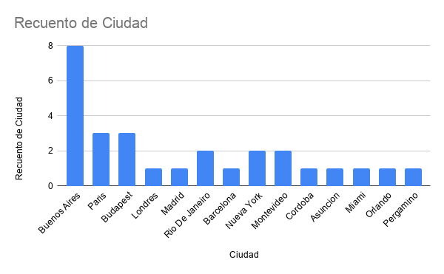
NombreDeUsuario | Ciudad | FechaHora | Temperatura_C | CondicionClima | Humedad_Porcentaje | Viento_kmh
pedmartinez | Buenos Aires | 2026-05-31 | 15.89 | Nubes dispersas | 68 | 7.42
pedmartinez | Paris | 2026-05-31 | 21.52 | Lluvia moderada | 55 | 18.5 | FechaHora | Temperatura_C
pedmartinez | Budapest | 2026-05-31 | 25.9 | Cielo claro | 41 | 18.5 | 2026-05-30 12:22:13 | 12.95
pedmartinez | Londres | 2026-05-31 | 23.1 | Nubes | 44 | 22.21 | 2026-05-31 14:58:07 | 15.89
pedmartinez | Madrid | 2026-05-31 | 33.06 | Cielo claro | 17 | 22.21 | 2026-05-31 14:59:11 | 15.89
pedmartinez | Buenos Aires | 2026-05-31 | 15.89 | Nubes dispersas | 68 | 7.42 | 2026-05-31 15:15:50 | 15.98
pedmartinez | Rio De Janeiro | 2026-05-31 | 25.47 | Muy nuboso | 75 | 18.5 | 2026-05-31 15:18:32 | 15.97
lean | Barcelona | 2026-05-31 | 27.15 | Cielo claro | 59 | 16.67 | 2026-05-31 15:18:40 | 15.97
lean | Buenos Aires | 2026-05-31 | 15.98 | Nubes dispersas | 68 | 7.42 | 2026-05-31 15:22:45 | 15.94
lean | Nueva York | 2026-05-31 | 25.53 | Cielo claro | 34 | 6.01 | 2026-05-31 15:44:24 | 16.47
lean | Rio De Janeiro | 2026-05-31 | 25.44 | Muy nuboso | 75 | 14.83
lean | Montevideo | 2026-05-31 | 11.38 | Muy nuboso | 91 | 7.42
lean | Cordoba | 2026-05-31 | 19.47 | Nubes dispersas | 68 | 18.5
lean | Buenos Aires | 2026-05-31 | 15.97 | Muy nuboso | 68 | 9.25
lean | Buenos Aires | 2026-05-31 | 15.97 | Muy nuboso | 68 | 9.25
lean | Paris | 2026-05-31 | 21.33 | Lluvia moderada | 56 | 16.67
lean | Asuncion | 2026-05-31 | 21.63 | Algo de nubes | 65 | 5.83
lean | Montevideo | 2026-05-31 | 11.38 | Muy nuboso | 91 | 7.42
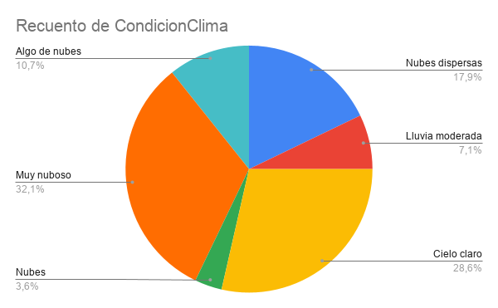
lean | Nueva York | 2026-05-31 | 25.92 | Cielo claro | 34 | 6.01
lean | Miami | 2026-05-31 | 31.03 | Muy nuboso | 72 | 7.42
lean | Orlando | 2026-05-31 | 30.1 | Algo de nubes | 69 | 18.5
lean | Buenos Aires | 2026-05-31 | 15.94 | Muy nuboso | 68 | 9.25
pedmartinez | Budapest | 2026-05-31 | 16.95 | Cielo claro | 75 | 9.65
pedmartinez | Paris | 2026-05-31 | 17.57 | Nubes dispersas | 62 | 16.67
pedmartinez | Pergamino | 2026-05-31 | 8.29 | Cielo claro | 93 | 3.28
pedmartinez | Budapest | 2026-05-31 | 17.28 | Algo de nubes | 73 | 8.06
pedmartinez | Buenos Aires | 2026-05-30 12:22:13 | 12.95 | Cielo claro | 76 | 17.71
pedmartinez | Buenos Aires | 2026-05-31 | 16.47 | Muy nuboso | 66 | 9.25

